0925-1004
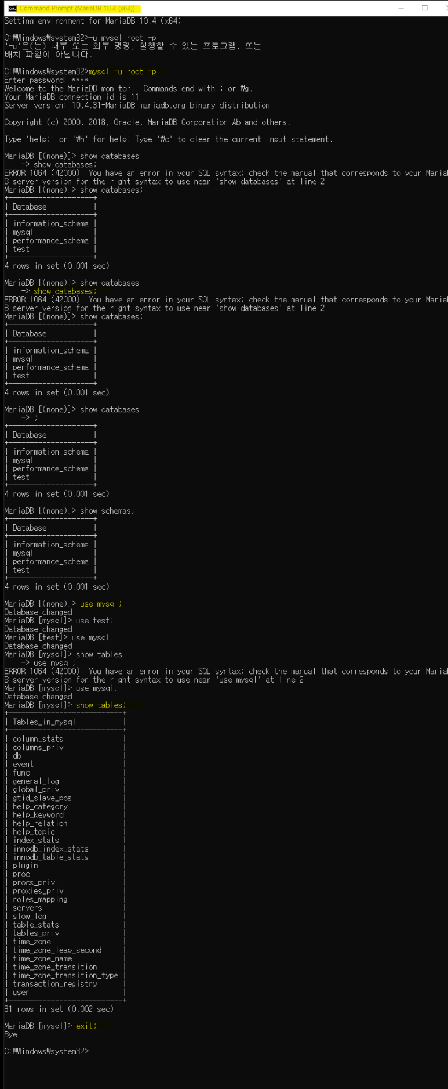
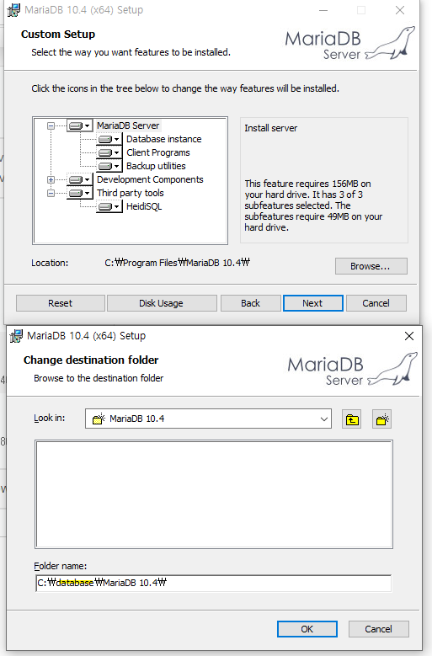
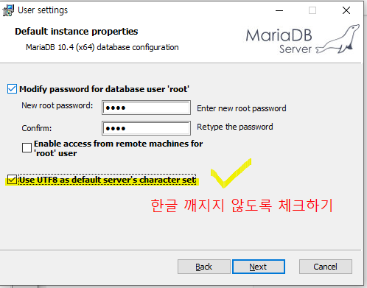
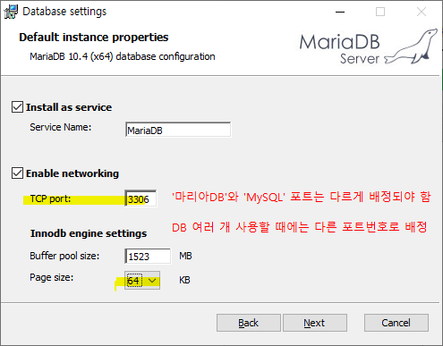
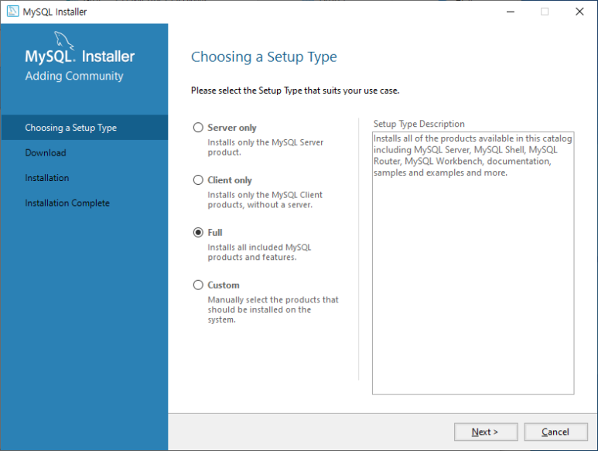
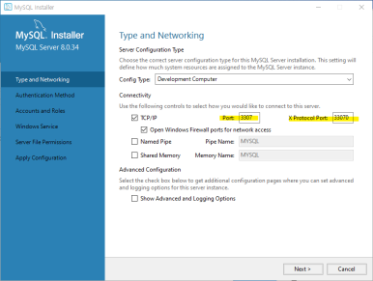
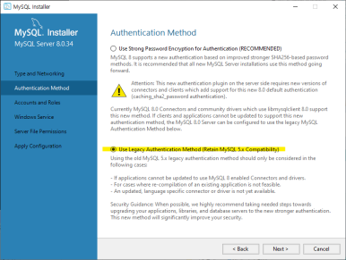
훈련일지
제목 | 설명 | 명령어 | MariaDB |  | MySQL
휴대폰번호, 주민번호 ' 숫자일까? 문자일까? | ? >> 사칙연산 안하는 것은 '숫자'가 아니라 '문자' ​ '123번' = 숫자+문자=문자
자료 | ​1. 수치 자료 2. 문자 자료 ​
수치 | 1. 정수 2. 실수(소수점 등) :​ 컴퓨터는 '실수'로 처리로 함 ('0'과 '1'을 정수로 받지만)
MariaDB 설치 | 1. CUSTOM SETUP - Browse - 폴더명 지정: C:\database\MariaDB 10.4\ (DB파일을 몰아서 넣을 예정) 2. 유저세팅 : Use UTF8 as default server's character set 선택(한글 깨지지 않도록) 3. 데이터베이스 세팅 : TCP port 3306, page size 64KG 설정 | 사진참고
MySQL 설치 | 셋업타입 Full 선택 Type and Networking 단계 : TCP/IP Port 3307 & X Protocol Port 33070 지정 Audentification Method 단계 : Use Legacy Audentification Method 선택 | 사진 참고
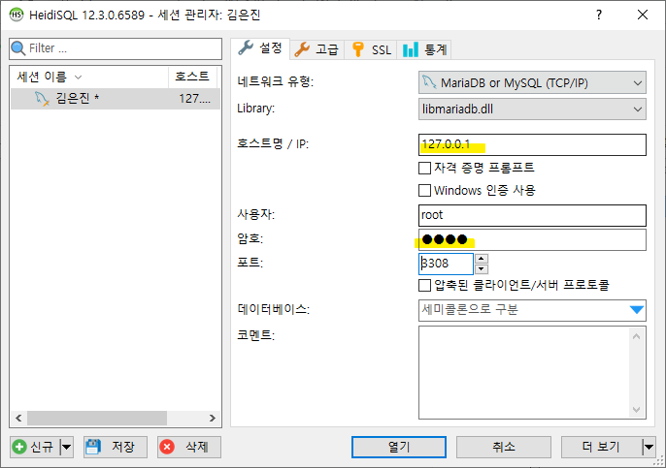
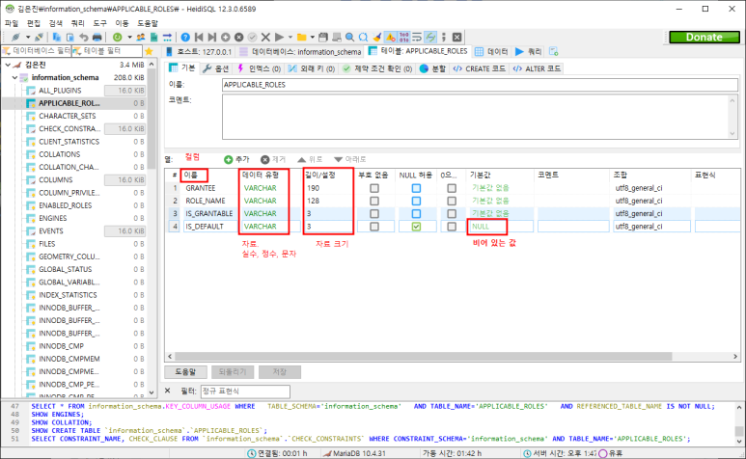
HeidiSQL 실행 | 1. 로컬호스트(내컴퓨터) IP 입력 후, 포트 : 3306 입력 (참고. MDB 3306, SQL 3307로 지정) 2. 이름, 데이터유형, 길이/설정, NULL 허용/ 기본값 확인 가능 - NULL 값 : '빈 값'. NULL ≠ 0 - 자료크기 : 길이 0~999 - 기본값 : Auto Increment 기능 포함 |  |  | HeidiSQL

포트 인덱스 테이블 | 지정된 포트들이 나열되어 있는 표. Ex) HTTP 포트용 : 80 포트
CMD 명령프롬프트

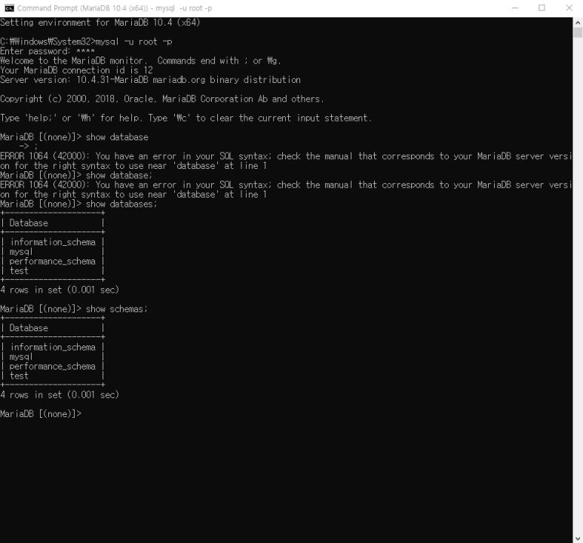
CMD 명령프롬프트

비고 | 개발자는 내가 필요한 자료를 잘 찾아야 한다. (다음/네이버는 너무 상업적이라 잘 신뢰하지 않음. 구글이 그나마 낫다) * 작업관리자-세부정보-PID(TCP포트번호 확인가능)

